説明
【書式E-3の記入方法の説明】
・必要に応じて，行を追加・削除してください。
・総合時間数は、理論研修・技法研修・討論の欄に半角数字で時間を入力すると、自動的に合計した値が算出されます
・種別の欄は、クリックすると右側に「▼」が出てくるので、それをクリックしてください。 すると、「会員」か「非会員」が選択肢として選べるようになるので、該当する方を選択してください（プルダウン機能）。 下記図も参照ください。
・コースの欄も、クリックすると右側に「▼」が出てくるので、それをクリックしてください。 すると、「P」か「I」か「A」が選択肢として選べるようになるので、該当するものを選択してください（プルダウン機能）。 Pは初級・初心，Iは中級，Aは上級です。
・自動計算やプルダウン機能などを用いず、手入力していただいても構いません。
・実際の書式E-3にご記入いただくには、下部の「書式E-3」をクリックしてください。
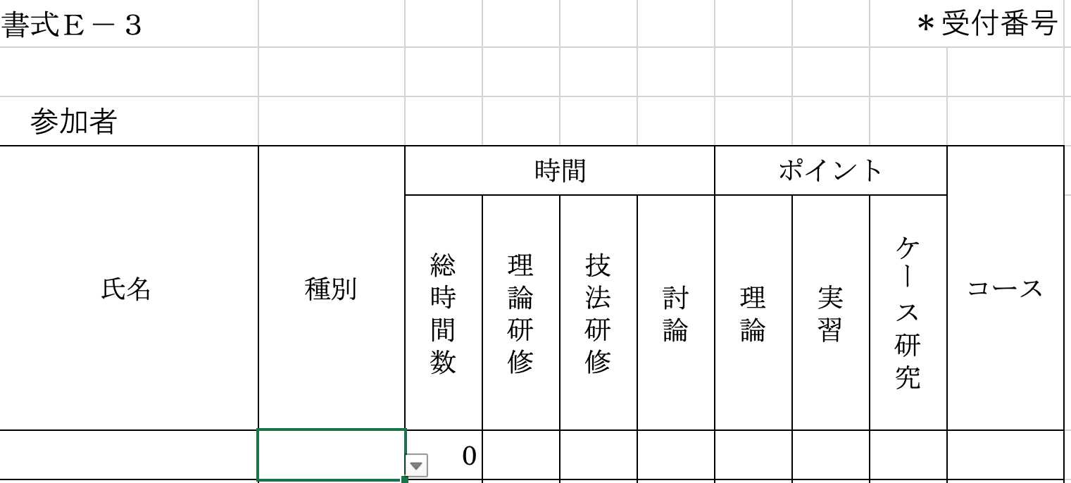

①欄をクリック

②「▼」をクリック
③現れた選択肢から該当するものを選ぶ

